02_CUADRYGRÁF.COMP.ÚLT.5 CAMP.
 |  | 02_CUADROS Y GRÁFICOS COMPARATIVOS

 | 2016/17 | 2017/18 | 2018/19 | 2019/20 | 2020/21
OCTUBRE | 9.7 | 28.0 | 7.3 | 42.9 | 38.3
NOVIEMBRE | 93.5 | 206.2 | 98.4 | 170.2 | 244.7
DICIEMBRE | 457.1 | 426.1 | 630.9 | 457.9 | 475.3
ENERO | 527.3 | 404.7 | 691.0 | 332.9 | 352.1
FEBRERO | 155.9 | 155.9 | 277.4 | 101.1 | 227.4
MARZO | 37.4 | 18.6 | 71.4 | 12.1 | 44.6
ABRIL | 4.5 | 15.0 | 10.4 | 2.1 | 3.1
MAYO | 5.2 | 7.7 | 6.7 | 6.5 | 4.5
JUNIO
JULIO
AGOSTO
SEPTIEMBRE
 | PRODUCCIÓN |  |  |  |  | PRODUCCIÓN
 | 2016/17 | 2017/18 | 2018/19 | 2019/20 | 2020/21
OCTUBRE | 9.7 | 28.0 | 7.3 | 42.9 | 38.3
NOVIEMBRE | 93.5 | 206.2 | 98.4 | 170.2 | 244.7
DICIEMBRE | 457.1 | 426.1 | 630.9 | 457.9 | 475.3
ENERO | 527.3 | 404.7 | 691.0 | 332.9 | 352.1
FEBRERO | 155.9 | 155.9 | 277.4 | 101.1 | 227.4
MARZO | 37.4 | 18.6 | 71.4 | 12.1 | 44.6
ABRIL | 4.5 | 15.0 | 10.4 | 2.1 | 3.1
MAYO | 5.2 | 7.7 | 6.7 | 6.5 | 4.5
JUNIO
JULIO
AGOSTO
SEPTIEMBRE
 | 1,290.6 | 1,262.2 | 1,793.5 | 1,125.7 | 1,390.0

 | IMPORTACIONES |  |  |  |  | IMPORTACIONES
 | 2016/17 | 2017/18 | 2018/19 | 2019/20 | 2020/21
OCTUBRE | 8.9 | 7.1 | 11.0 | 10.2 | 18.4
NOVIEMBRE | 9.7 | 15.8 | 15.2 | 16.0 | 20.1
DICIEMBRE | 15.6 | 20.2 | 19.2 | 26.9 | 20.9
ENERO | 4.6 | 13.8 | 11.5 | 14.9 | 11.7
FEBRERO | 6.3 | 17.6 | 13.6 | 19.3 | 16.7
MARZO | 10.0 | 15.5 | 13.6 | 31.7 | 17.8
ABRIL | 4.7 | 11.7 | 10.3 | 25.5 | 15.5
MAYO | 6.6 | 14.8 | 9.0 | 26.9 | 13.3
JUNIO | 9.4 | 13.3 | 9.9 | 24.1 | 13.3
JULIO | 5.3 | 11.9 | 8.8 | 17.4 | 10.5
AGOSTO | 6.2 | 14.5 | 12.3 | 13.6 | 8.5
SEPTIEMBRE | 8.0 | 7.8 | 6.6 | 17.1 | 16.2
 | 95.3 | 164.0 | 141.0 | 243.6 | 182.9

 | EXPORTACIONES |  |  |  |  | EXPORTACIONES
 | 2016/17 | 2017/18 | 2018/19 | 2019/20 | 2020/21
OCTUBRE | 70.1 | 79.7 | 80.5 | 106.1 | 95.7
NOVIEMBRE | 78.2 | 74.4 | 71.4 | 88.9 | 95.7
DICIEMBRE | 74.2 | 55.4 | 71.2 | 73.1 | 83.5
ENERO | 86.7 | 63.9 | 81.9 | 81.6 | 82.5
FEBRERO | 96.4 | 56.5 | 88.4 | 71.2 | 104.2
MARZO | 99.5 | 61.3 | 89.9 | 98.3 | 106.8
ABRIL | 67.0 | 70.5 | 78.7 | 94.4 | 99.4
MAYO | 88.9 | 79.9 | 87.7 | 94.3 | 90.3
JUNIO | 80.9 | 93.5 | 90.3 | 109.1 | 87.8
JULIO | 75.6 | 88.0 | 103.4 | 111.1 | 81.9
AGOSTO | 61.8 | 71.3 | 72.7 | 79.8 | 66.0
SEPTIEMBRE | 74.8 | 89.5 | 101.2 | 106.6 | 103.8
 | 954.1 | 883.9 | 1,017.3 | 1,114.5 | 1,097.6

 | MERCADO INTERIOR APARENTE |  |  |  |  | MERCADO INTERIOR APARENTE
 | 2016/17 | 2017/18 | 2018/19 | 2019/20 | 2020/21
OCTUBRE | 35.4 | 28.6 | 37.0 | 49.4 | 51.3
NOVIEMBRE | 40.9 | 45.0 | 46.4 | 44.2 | 50.6
DICIEMBRE | 47.1 | 47.3 | 42.8 | 47.7 | 62.7
ENERO | 54.4 | 48.0 | 54.0 | 38.6 | 42.7
FEBRERO | 39.9 | 38.7 | 47.1 | 45.1 | 49.4
MARZO | 48.4 | 38.3 | 50.6 | 60.9 | 51.6
ABRIL | 31.4 | 39.6 | 53.4 | 27.0 | 44.5
MAYO | 37.8 | 44.3 | 48.2 | 42.1 | 47.8
JUNIO | 26.7 | 30.9 | 44.7 | 37.6 | 33.1
JULIO | 30.2 | 42.6 | 40.5 | 43.6 | 37.6
AGOSTO | 37.0 | 39.8 | 37.5 | 47.5 | 37.1
SEPTIEMBRE | 28.6 | 28.6 | 34.9 | 35.6 | 34.6
 | 457.8 | 471.7 | 537.1 | 519.3 | 542.9

 | MERCADO TOTAL |  |  |  |  | MERCADO TOTAL
 | 2016/17 | 2017/18 | 2018/19 | 2019/20 | 2020/21
OCTUBRE | 105.5 | 108.3 | 117.5 | 155.5 | 147.0
NOVIEMBRE | 119.1 | 119.4 | 117.8 | 133.1 | 146.3
DICIEMBRE | 121.3 | 102.7 | 114.0 | 120.8 | 146.2
ENERO | 141.1 | 111.9 | 135.9 | 120.2 | 125.2
FEBRERO | 136.3 | 95.2 | 135.5 | 116.3 | 153.6
MARZO | 147.9 | 99.6 | 140.5 | 159.2 | 158.4
ABRIL | 98.4 | 110.1 | 132.1 | 121.4 | 143.9
MAYO | 126.7 | 124.2 | 135.9 | 136.4 | 138.1
JUNIO | 107.6 | 124.4 | 135.0 | 146.7 | 120.9
JULIO | 105.8 | 130.6 | 143.9 | 154.7 | 119.5
AGOSTO | 98.8 | 111.1 | 110.2 | 127.3 | 103.1
SEPTIEMBRE | 103.4 | 118.1 | 136.1 | 142.2 | 138.4
 | 1,411.9 | 1,355.6 | 1,554.4 | 1,633.8 | 1,640.5

Fuente: SIMO

03_CUADRYGRÁF.COMP.5 ÚLT.CAMP.
 |  | 03_CUADROS Y GRÁFICOS COMPARATIVOS

 | EXISTENCIAS EN ALMAZARAS Y PATRIMONIO |  |  |  |  | EXISTENCIAS EN ALMAZARAS Y PATRIMONIO
 | 2016/17 | 2017/18 | 2018/19 | 2019/20 | 2020/21
OCTUBRE | 121.6 | 118.8 | 139.1 | 460.8 | 195.2
NOVIEMBRE | 112.6 | 216.3 | 143.8 | 493.3 | 328.4
DICIEMBRE | 465.6 | 530.7 | 658.4 | 821.8 | 666.4
ENERO | 811.8 | 798.9 | 1,145.4 | 1,013.1 | 873.2
FEBRERO | 809.0 | 848.0 | 1,255.8 | 998.1 | 937.9
MARZO | 697.4 | 778.5 | 1,198.6 | 890.1 | 824.1
ABRIL | 604.5 | 695.6 | 1,099.1 | 795.8 | 689.4
MAYO | 492.7 | 599.2 | 981.2 | 699.1 | 567.0
JUNIO | 405.1 | 501.3 | 874.4 | 584.4 | 470.1
JULIO | 325.4 | 399.1 | 754.2 | 459.2 | 383.9
AGOSTO | 262.4 | 316.8 | 672.3 | 367.4 | 315.1
SEPTIEMBRE | 182.1 | 223.4 | 559.0 | 255.5 | 213.1

 | EXISTENCIAS EN ENVASADORAS Y PATRIMONIO |  |  |  |  | EXISTENCIAS EN ENVASADORAS Y PATRIMONIO
 | 2016/17 | 2017/18 | 2018/19 | 2019/20 | 2020/21
OCTUBRE | 122.5 | 113.0 | 137.3 | 192.5 | 205.7
NOVIEMBRE | 115.6 | 118.1 | 128.4 | 213.1 | 191.1
DICIEMBRE | 114.0 | 147.3 | 149.9 | 248.6 | 203.1
ENERO | 158.6 | 185.7 | 229.5 | 284.9 | 234.9
FEBRERO | 187.3 | 214.9 | 274.6 | 304.0 | 260.6
MARZO | 198.4 | 218.9 | 276.3 | 296.6 | 278.5
ABRIL | 202.1 | 218.4 | 264.4 | 297.1 | 287.8
MAYO | 199.0 | 213.1 | 262.1 | 290.8 | 290.1
JUNIO | 188.4 | 199.9 | 243.8 | 282.9 | 279.3
JULIO | 167.6 | 183.4 | 228.9 | 270.8 | 256.5
AGOSTO | 138.0 | 169.1 | 212.9 | 248.9 | 230.8
SEPTIEMBRE | 122.9 | 152.2 | 196.7 | 235.7 | 210.5

 | EXISTENCIAS TOTALES |  |  |  |  | EXISTENCIAS TOTALES
 | 2016/17 | 2017/18 | 2018/19 | 2019/20 | 2020/21
OCTUBRE | 244.1 | 231.8 | 276.4 | 653.3 | 400.9
NOVIEMBRE | 228.2 | 334.4 | 272.2 | 706.4 | 519.4
DICIEMBRE | 579.6 | 678.0 | 808.3 | 1,070.4 | 869.5
ENERO | 970.4 | 984.6 | 1,374.9 | 1,298.0 | 1,108.1
FEBRERO | 996.3 | 1,062.9 | 1,530.4 | 1,302.1 | 1,198.6
MARZO | 895.8 | 997.4 | 1,474.9 | 1,186.7 | 1,102.6
ABRIL | 806.6 | 914.0 | 1,363.5 | 1,092.9 | 977.3
MAYO | 691.7 | 812.3 | 1,243.3 | 989.9 | 857.0
JUNIO | 593.5 | 701.2 | 1,118.2 | 867.3 | 749.4
JULIO | 493.0 | 582.5 | 983.1 | 730.0 | 640.4
AGOSTO | 400.4 | 485.9 | 885.2 | 616.3 | 545.9
SEPTIEMBRE | 305.0 | 375.6 | 755.7 | 491.2 | 423.6

Fuente: SIMO

05_GRÁF.COMP.MEDIA 4 ÚLT.CAMPAÑ
05_GRÁFICOS COMPARATIVOS CON LA MEDIA DE LAS ÚLTIMAS CAMPAÑAS

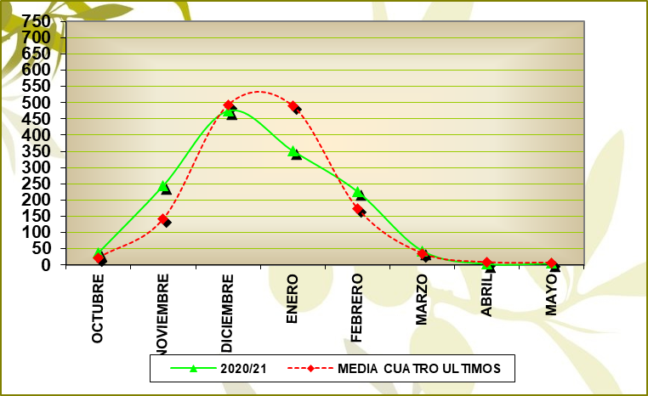
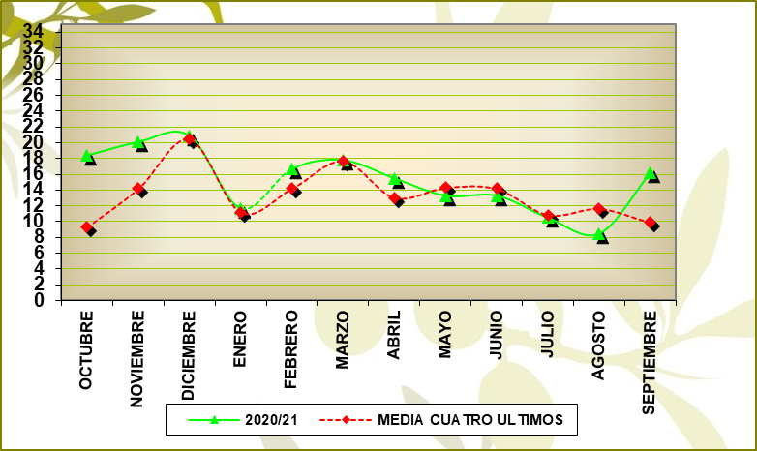
PRODUCCIÓN |  |  |  |  | IMPORTACIONES
GRÁFICO PRODUCCIÓN |  |  |  |  | GRÁFICO IMPORTACIONES

 | % VARIACIÓN: | 1.61 |  |  |  | % VARIACIÓN: | 13.62

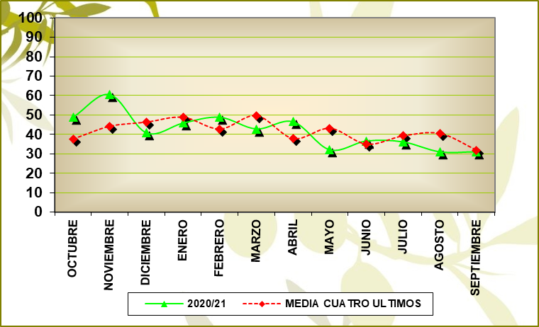
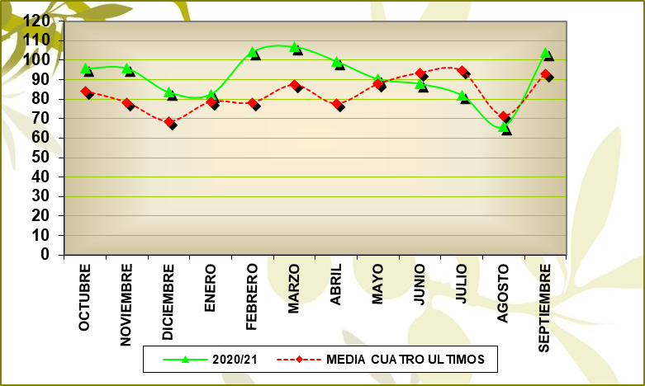
MERCADO INTERIOR APARENTE |  |  |  |  | EXPORTACIONES
GRÁFICO MERCADO INTERIOR APARENTE |  |  |  |  | GRÁFICO EXPORTACIONES

 | % VARIACIÓN: | 9.15 | M.M.: | 45.24 |  | % VARIACIÓN: | 10.59 | M.M.: | 91.47

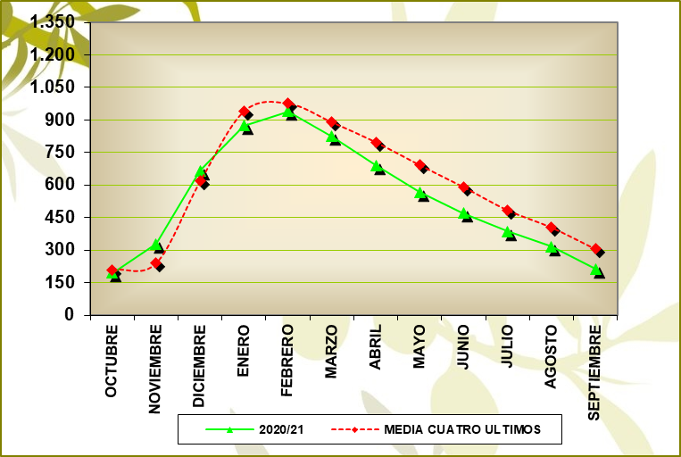
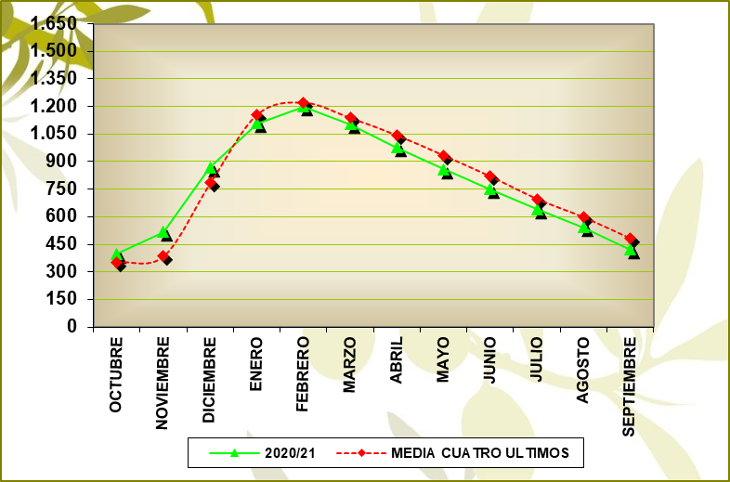
EXISTENCIAS ALMAZARAS (INCLUIDO FPCO) |  |  |  |  | EXISTENCIAS TOTALES
GRÁFICO EXISTENCIAS ALMAZARAS (INCLUIDO FPCO) |  |  |  |  | GRÁFICO EXISTENCIAS TOTALES

 | % VARIACIÓN: | -16.58 |  |  |  | % VARIACIÓN: | -13.75

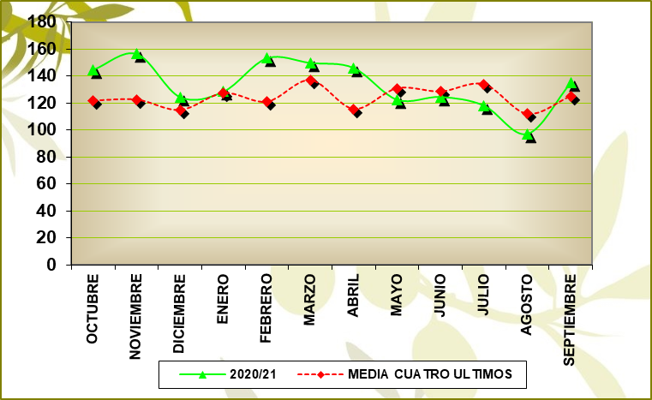
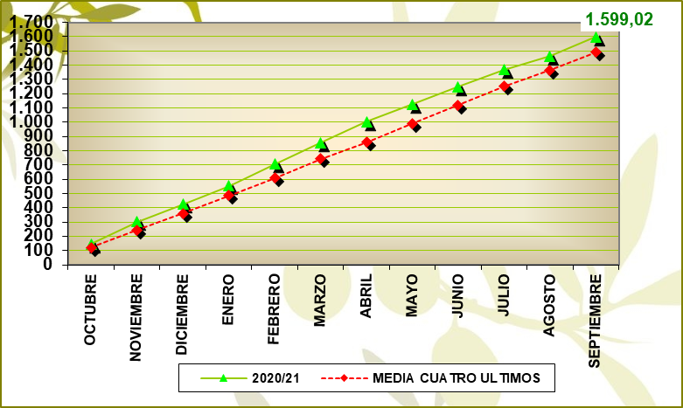
MERCADO TOTAL MENSUAL |  |  |  |  | MERCADO TOTAL ACUMULADO
GRÁFICO MERCADO TOTAL MENSUAL |  |  |  |  | MERCADO TOTAL ACUMULADO

 | MEDIA MENSUAL : | 136.71 |  |  |  | % VARIACIÓN: | 10.20

Fuente: SIMO

09_ALMAZ.PROD. POR CAMYTIPO
09_ALMAZARAS_PRODUCCIÓN POR CAMPAÑAS Y TIPO

ALMAZARAS COOPERATIVAS

Campaña | 16/17 | 17/19 | 18/20 | 19/21 | 20/21
% Nº Empresas | 51.16 | 50.59 | 50.47 | 50.47 | 50.11
% Producción | 66.79 | 63.60 | 67.26 | 65.41 | 65.38

ALMAZARAS INDUSTRIALES

Campaña | 16/17 | 17/19 | 18/20 | 19/21 | 20/21
% Nº Empresas | 48.84 | 49.41 | 49.53 | 49.53 | 49.89
% Producción | 33.21 | 36.40 | 32.74 | 34.59 | 34.62

Fuente: SIMO

